상품제안서
어프로치 스탠다드 베이직 플래너 | 상품코드: F06110

 |  |  |  |  |  |  | 02-412-0044 | www.easy1.co.kr
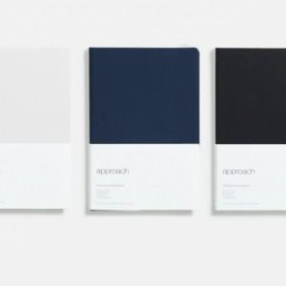

【상세/제작정보】

【인쇄/포장옵션】 | 불박 / OPP(비닐)

【공급단가】 | 수량 | 50~ | 100~ | 500~ | 1,000~ | 2,000~
*VAT별도 | 단가 | 12,740원 | 12,280원 | 11,830원 | 11,370원 | 10,920원

【상품 URL】 | https://dev.easy1.co.kr:443/src/goods_detail.php?gdno=6110

